Datos
 |  | REAL |  | Q1 | Q2 | Q3 | Q4
 |  | ingresos |  | -5,006,874,641 | 5,855,811,628 | 6,343,795,930
 |  | Gastos |  | 2,514,634,496
 |  | costo de ventas |  | 151,178,601
 |  | costos de operación |  | 3,139,528,366
 |  | Resultados |  | 798,466,821 | 34,126,341 | 542,521,238
 |  | % |  | -16% | 1% | 0.09

 |  | REAL |  |  |  | PRESUPUESTO
2024 | INGRESOS | Q1 |  | Q2 |  | Q1 | Q2 | Q3 | Q4 | TOTAL
2,423,118,863 | HMV INGENIEROS | 1,936,436,214 | 39% | 4,551,519,581 | 75% | 5,855,811,628 | 6,343,795,930 | 7,319,764,535 | 2,439,921,512 | 21,959,293,605 | 73%
 | INTERCOLOMBIA | 1,456,137,441 | 29% | - | 0% |  |  |  |  | -
 | INTERCONEXION ELECTRICA | 747,113,360 | 15% | -7,415,795 | 0% |  |  |  |  | -
 | TRANSELCA |  |  | 864,047,748 | 14% |  | 864,047,748 | 1,296,071,622 | 1,296,071,622 | 3,456,190,992 | 12%
 | PERU |  |  |  |  |  |  | 1,903,972,123 | 1,903,972,123 | 3,807,944,245 | 13%
 | VARIOS | 867,187,626 |  | 646,858,241 |  | 194,142,790 | 194,142,790 | 194,142,790 | 194,142,790 | 776,571,158 | 3%
 | TOTAL | 5,006,874,641 | 100% | 6,055,009,775 |  | 6,049,954,418 | 7,401,986,468 | 10,713,951,069 | 5,834,108,046 | 30,000,000,000 | 100%
 |  |  |  |  |  |  |  |  |  | 30,000,000,000
 | PRESUPUESTO | 2,024 | 2025 |  | Utilidad | 725,994,530 | 888,238,376 | 1,285,674,128 | 700,092,966 | 3,600,000,000 | 12%
 | HMV INGENIEROS | 2,439,921 | 21,959,294 |  | % | 12% | 12% | 12% | 12% | 12%
 | TRANSELCA | 0 | 3,456,191
 | PERU |  | 3,807,944
 | MENORES |  | 776,571
 | TOTAL | 25,660,070 | 30,000,000
 |  |  | 30,000,000

 |  |  |  |  |  |  |  |  |  |  |  |  | 335,737,310 | 5
 |  |  |  |  |  |  |  |  |  |  |  |  | 498,947,535 | 5
 |  |  |  |  |  |  |  |  |  |  |  |  | 344,584,158 | 5
 |  |  |  |  |  |  |  |  |  |  |  |  | 288,975,890 | 6
 |  |  |  |  |  |  |  |  |  |  |  |  | 507,923,325 | 6
 |  |  |  |  |  |  |  |  |  |  |  |  | 406,480,130 | 6
 |  |  |  |  |  |  |  |  |  |  |  |  | 1,171,614,120 | 6
 |  |  |  |  |  |  |  |  |  |  |  |  | 253,681,777 | 7
 |  |  |  |  |  |  |  |  |  |  | Ingresos PERU |  | 3,807,944,245

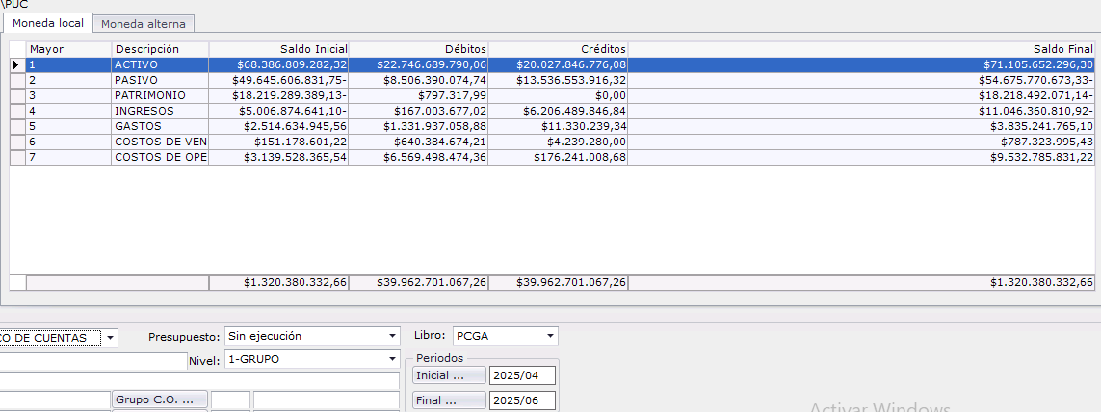

 |  |  |  |  |  |  |  |  |  | Acum jun 30 | Q1 | Q2
 |  |  |  |  |  |  |  |  |  | -11,046,360,811 | -5,006,874,641 | -6,039,486,170
 |  |  |  |  |  |  |  |  |  | 3,835,241,765 | 2,514,634,946 | 1,320,606,820
 |  |  |  |  |  |  |  |  |  | 787,323,995 | 151,178,601 | 636,145,394
 |  |  |  |  |  |  |  |  |  | 9,532,785,831 | 3,139,528,366 | 6,393,257,466
 |  |  |  |  |  |  |  |  |  | 3,108,990,781 | 798,467,271 | 2,310,523,510
 |  |  |  |  |  |  |  |  |  | -28% | -16% | -38%
 |  |  |  |  |  |  |  |  |  |  |  |  | Produccion PDEO
 |  |  |  |  |  |  |  |  |  |  |  | 850,560,874 | Produccion Transelca

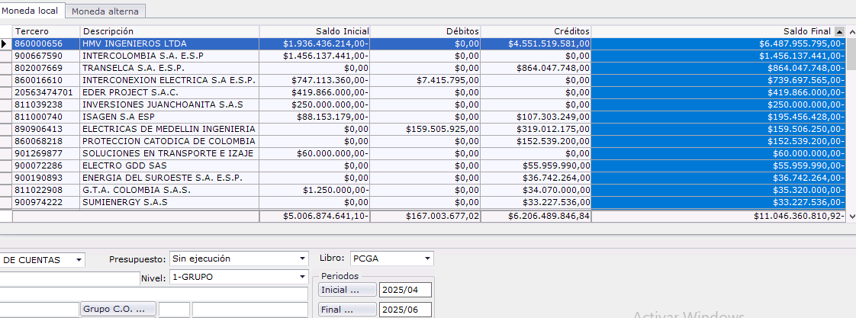

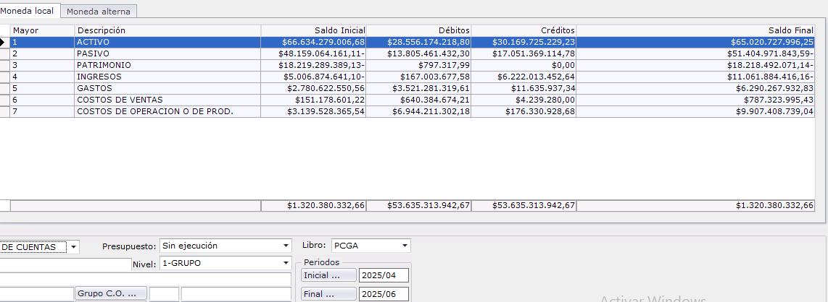
 |  |  |  |  |  |  |  |  |  |  | Q1 | Q2 | SEM I | Ajuste Yudi | SEM I
 |  |  |  |  |  |  |  |  |  | ingresos | -5,006,874,641 | -6,055,009,775 | -11,061,884,416 |  | -11,061,884,416
 |  |  |  |  |  |  |  |  |  | gastos | 2,780,622,551 | 3,509,645,382 | 6,290,267,933 | -3,587,692,661 | 2,702,575,272
 |  |  |  |  |  |  |  |  |  | gastos de ventas | 151,178,601 | 636,145,394 | 787,323,995 |  | 787,323,995
 |  |  |  |  |  |  |  |  |  | costos de operación | 3,139,528,366 | 6,767,880,374 | 9,907,408,739 | -2,842,305,942 | 7,065,102,797
 |  |  |  |  |  |  |  |  |  | Resultados | 1,064,454,876 | 4,858,661,375 | 5,923,116,251 | -6,429,998,603 | -506,882,352
 |  |  |  |  |  |  |  |  |  |  | -21% | -80% | -54% |  | 498,978,094
 |  |  |  |  |  |  |  |  |  | Financieros | -1,969,881,945 | -2,828,621,367 | -4,798,503,312 | 2,394,599,000 | -7,904,258
 |  |  |  |  |  |  |  |  |  | Resultados sin Financieros | -905,427,069 | 2,030,040,008 | 1,124,612,939 | -50%
 |  |  |  |  |  |  |  |  |  |  | 18% | -34% | -10%
 |  |  |  |  |  |  |  |  |  | Ajuste Produccion | -1,260,023,331 | -3,254,917,350 | -4,514,940,681
 |  |  |  |  |  |  |  |  |  | Resultados con Produccion | -2,165,450,400 | -1,224,877,341 | -3,390,327,742
 |  |  |  |  |  |  |  |  |  | Utilidad Operativa | 35% | 13% | 22%

 |  |  |  |  |  |  |  |  |  | FACTURACION & PRODUCCION | TRANSELCA | HMV
 |  |  |  |  |  |  |  |  |  | Enero |  | 73,339
 |  |  |  |  |  |  |  |  |  | feb |  | 1,137,010,315
 |  |  |  |  |  |  |  |  |  | marzo |  | 803,084,067
 |  |  |  |  |  |  |  |  |  | subtotal Q1 |  | 1,940,167,721
 |  |  |  |  |  |  |  |  |  | abril |  | 1,260,023,331
 |  |  |  |  |  |  |  |  |  | total |  | 3,200,191,053
Presupuesto 2025
 | Q1 | Q2 | Q3 | Q4
HMV INGENIEROS | 5,855,811,628 | 6,343,795,930 | 7,319,764,535 | 2,439,921,512
TRANSELCA |  | 864,047,748 | 1,296,071,622 | 1,296,071,622
PERU |  |  | 1,903,972,123 | 1,903,972,123
VARIOS | 194,142,790 | 194,142,790 | 194,142,790 | 194,142,790
 |  |  |  |  |  |  |  |  |  | Ajuste Produccion Q1 |  | 1,260,023,331
 |  |  |  |  |  |  |  |  |  | Mayo | 292,010,732 | 1,372,455,860
 |  |  |  |  |  |  |  |  |  | junio | 572,408,239 | 1,921,965,210
 |  |  |  |  |  |  |  |  |  | Subtotal Q2 | 864,418,971 | 4,554,444,401
 |  |  |  |  |  |  |  |  |  | julio | 739,618,151 | 3,775,322,530
 |  |  |  |  |  |  |  |  |  | Total | 1,604,037,122 | 7,069,743,600
 |  |  |  |  |  |  |  |  |  | Ajuste Produccion Q2 | 739,618,151 | 2,515,299,199

Presupuesto 2025
 | HMV INGENIEROS | TRANSELCA | PERU | VARIOS
Q1 | 5,855,811,628 |  |  | 194,142,790
Q2 | 6,343,795,930 | 864,047,748 |  | 194,142,790
Q3 | 7,319,764,535 | 1,296,071,622 | 1,903,972,123 | 194,142,790
Q4 | 2,439,921,512 | 1,296,071,622 | 1,903,972,123 | 194,142,790

Ejecucion Presupuestal de Ingresos 2025
 | Presupuesto | Real
Q1 | 6,049,954,418 | 5,006,874,641
Q2 | 7,401,986,468 | 6,055,009,775
Q3 | 10,713,951,069
Q4 | 5,834,108,046

